Info
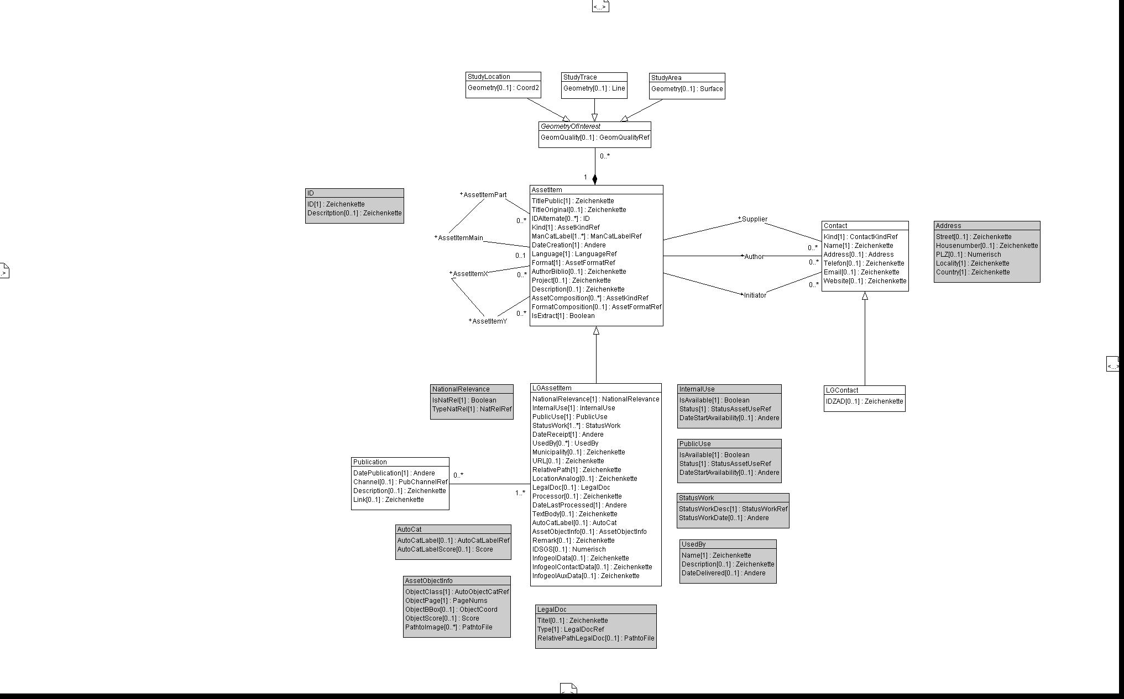

Wertekataloge für das Datenmodell GeolAssets und dessen Erweiterung LG_GeolAssets für die Landesgeologie

rote Arbeitsblätter | Werte aus: | GeolAssets_V2
grüne Arbeitsblätter | Werte aus: | LG_GeolAssets_V2

Hinweise
Für sämtliche Objekte jeder Klasse wird eine UUID erzeugt
Die UUID der Objekte der Klasse "AssetItem" ersetzt die InfoGeol-Nr.
Die grau hinterlegten rechecke im UML-Diagramm stellen STRUCTUREs dar, die komplexe Datentypen abbilden

Constraints:
Klasse:

Info_Changes
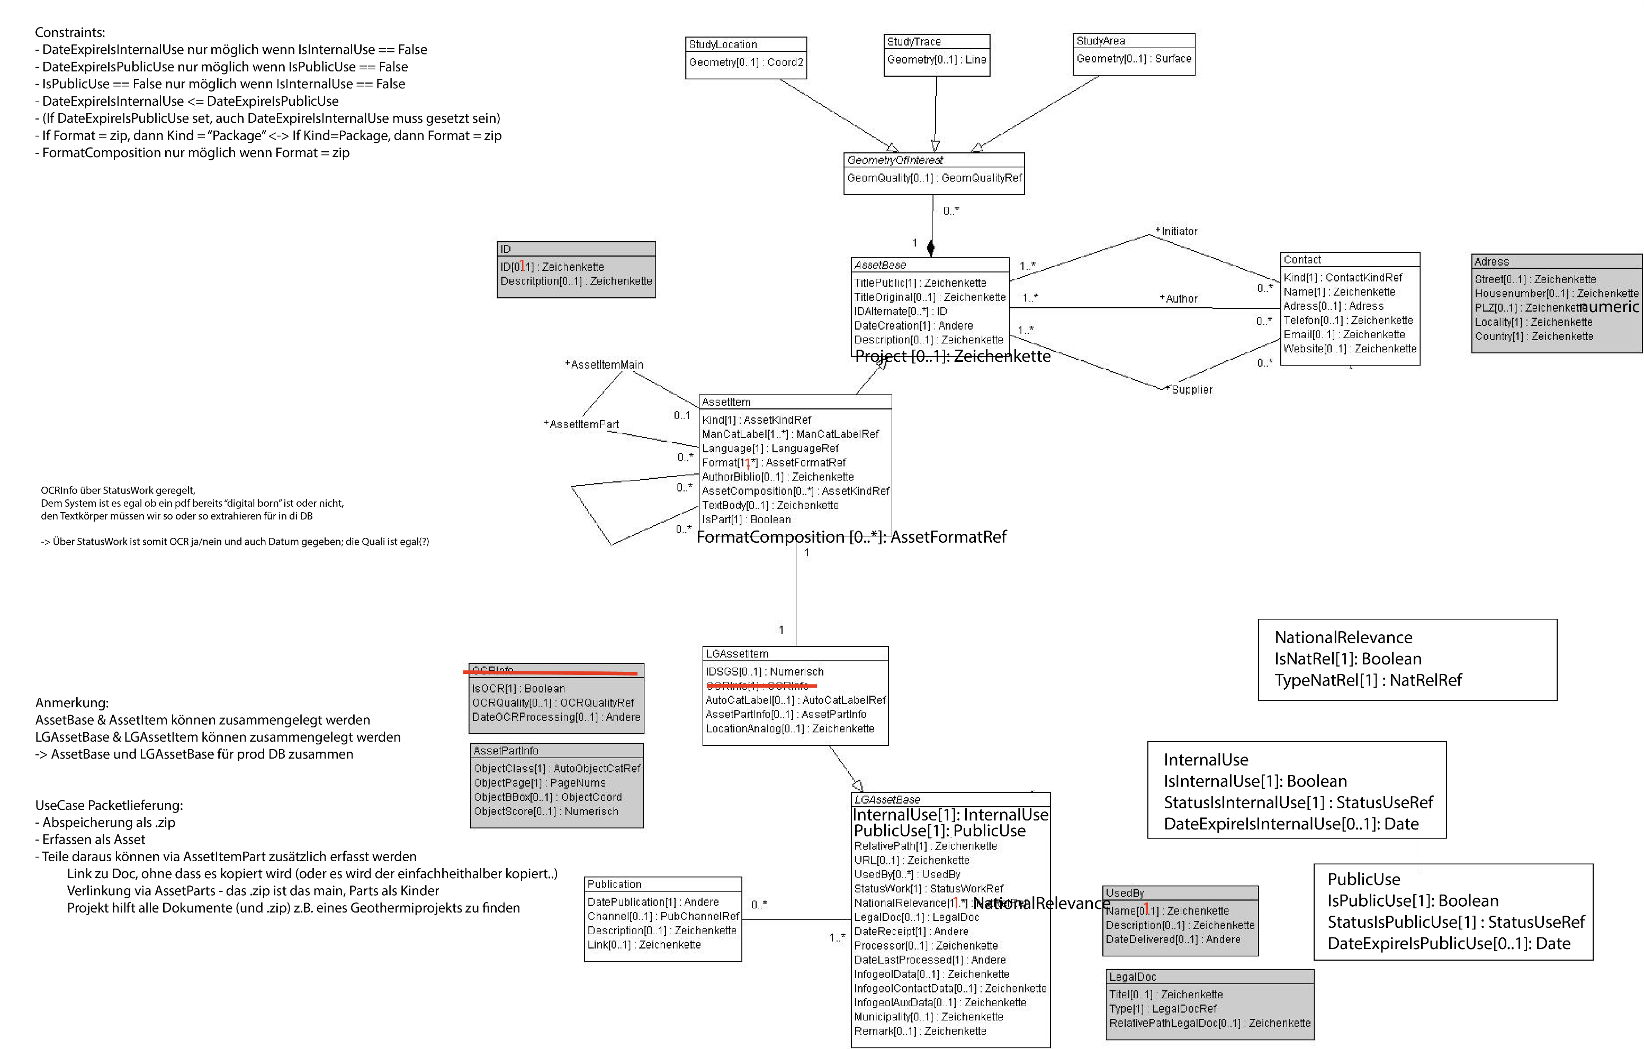
DM GeolAssets V1
DM LG GeolAssets V1
Wertekataloge für das Datenmodell GeolAssets und dessen Erweiterung LG_GeolAssets für die Landesgeologie

rote Arbeitsblätter | Werte aus: | GeolAssets_V1
grüne Arbeitsblätter | Werte aus: | LG_GeolAssets_V1

✓
Hinweise
Für sämtliche Objekte jeder Klasse wird eine UUID erzeugt
Die UUID der Objekte der Klasse "AssetItem" ersetzt die InfoGeol-Nr.
? Soll das Projct in die Basisklasse oder in die LG-Klasse?
✓
Die grau hinterlegten rechecke im UML-Diagramm stellen STRUCTUREs dar, die komplexe Datentypen abbilden

✓

✓

✓

✓
✓

✓

✓

✓
✓
✓
✓

